F02.CFG-Paths
do not print this form |  | VVSS, Info Romana, 2018-2019

F02. cautarea cartilor scrise de un anumit autor (sau parti din numele autorului);

F02. Covered source code |  |  | F02. Control Flow Graph (CFG) | F02. Cyclomatic Complexity (CC)
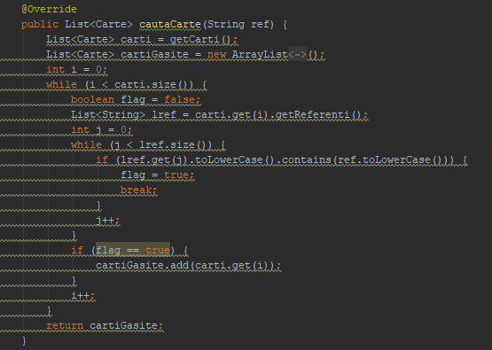
Line No. | Source code |  | please insert the CFG for this requirement | CC1 = No. of regions = |  | 5
Req02_L01 | … |  | It may be a screen capture, image, etc. | CC2 = Edges - Nodes + 2 = |  | 5
Req02_L02 | … |  | <Req02 CFG > | CC3 = No. of Conditions + 1 = |  | 5
Req02_L03 | …
... | …
.. | … |  |  | F02. Individual Paths
... | …
 |  |  |  | Path No. | Path
 |  |  |  | F02_P01 | 1 - 2T - 3 -4T - 5T - 6 - 8T -9 -10 -2F -11
 |  |  |  | F02_P02 | 1-2T-3-4T-5T-6-8F-10-2F-11 - imposibil
 |  |  |  | F02_P03 | 1-2T-3-4T-5F-7-4F-8F-10-2F-11
 |  |  |  | F02_P04 | 1-2T-3-4F-8T-9-10-2F-11
 |  |  |  | F02_P05 | 1-2F-11
 |  |  |  | ... | …

